Planilha2
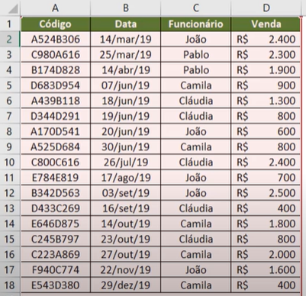
Código | Data | Funcionario | venda | Código | Data | Funcionario | venda
A524B306 | 14-Mar-19 | joão | R$ 2,400 | A524B306 | 2019-03-14 | joão | R$ 2,400
C980A616 | 25-Mar-19 | Pablo | R$ 2,300 | C980A616 | 2019-03-25 | Pablo | R$ 2,300
B174D828 | 14-Apr-19 | Pablo | R$ 1,900 | B174D828 | 2019-04-14 | Pablo | R$ 1,900
D683D954 | 7-Jun-19 | Camila | R$ 900 | D683D954 | 2019-06-07 | Camila | R$ 900
A439B118 | 18-Jun-19 | Cláudia | R$ 1,300 | A439B118 | 2019-06-18 | Cláudia | R$ 1,300
D344D291 | 19-Jun-19 | Cláudia | R$ 800 | D344D291 | 2019-06-19 | Cláudia | R$ 800
A170D541 | 20-Jun-19 | João | R$ 600 | A170D541 | 2019-06-20 | João | R$ 600
A525D684 | 30-Jun-19 | Camila | R$ 800 | A525D684 | 2019-06-30 | Camila | R$ 800
C800C616 | 26-Jul-19 | Cláudia | R$ 2,400 | C800C616 | 2019-07-26 | Cláudia | R$ 2,400

